全繰申出書
 |  |  |  |  |  |  |  |  |  |  |  |  |  |  |  |  |  |  |  |  |  |  |  |  |  |  | 〔用紙№貸付9〕
 |  |  | 一部繰上償還申出書
 |  |  |  |  | 全額繰上償還申出書 |  |  |  |  |  |  |  |  |  |  |  |  |  | 【締切】繰上償還希望月の前月10日（必着） （10日が土日祝の場合前平日）

 |  |  |  |  |  |  |  |  |  |  |  |  |  |  |  |  |  |  |  |  |  | 申込回 | 第 |  |  |  | 回
所属所コード |  |  |  |  | 職員番号 |  |  | 貸付 種別 番号 | 貸 付 番 号 |  |  |  | 貸 付 年 月 日 |  |  |  |  |  |  |  |  | 締切日 | 令和 | 年 |  | 月 |  | 日

 |  |  |  |  |  |  |  |  |  |  |  |  | 平成 ・ 令和 |  |  | 年 |  |  | 月 |  | 日 | 納付期限 | 令和 | 年 |  | 月 |  | 日

区分 |  |  |  | 納付月末現在の未償還元金 |  |  |  |  |  |  |  |  |  |  |  |  |  | ＊未償還元金は、納付期限の月末現在の金額を記入してください。 ＊各回の納付期限は、下表のとおりです。 ＊納付期限までに振込みがない場合は、取消しとなります。
 |  |  |  | 令和 |  |  |  | 年 |  |  |  | 月末現在
毎月償還 |  |  |  |  |  |  |  |  |  |  |  |  |  | 円
ボーナス償還 |  |  |  |  |  |  |  |  |  |  |  |  |  | 円

公立学校共済組合貸付規程第１６条の規定に基づき、借受中の貸付金の全額繰上償還を申し出ます。
なお、ボーナス償還に係る経過利息及び償還猶予残額がある場合は、それを加えて償還します。

公立学校共済組合東京支部長 殿
 |  |  |  |  |  |  |  |  |  |  | 令和 |  |  |  | 年 |  |  | 月 |  |  | 日

 | 所 属 所 名 |  |  |  |  |  |  |  |  |  |  |  |  |  |  |  | 電話

 | 借受人住所 |  |  |  |  |  |  |  |  |  |  |  |  |  |  |  | 電話

 | 借 受 人 |  |  |  |  | 職名 |  |  |  |  |  | 氏名 |  |  |  |  |  |  |  |  |  |  |  |  |  | （自書）
 |  |  |  |  |  |  |  |  |  |  |  |  |  |  |  |  |  | ※必ず本人が自書してください。
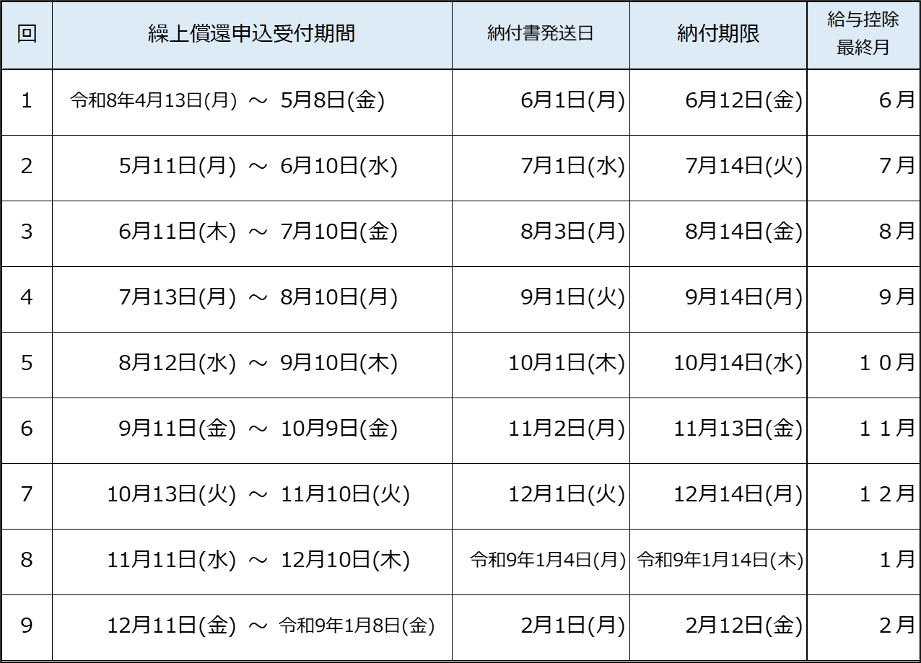
【償還方法及び注意事項】
１ 受付締切日の翌月上旬に、借受人宛ての納付書を所属所に送付し
ます。 （銀行口座からの自動引落しではありませんのでご注意くださ
い。また、ネット振込みはできません。）
２ 未償還元金は、貸付決定時にお送りしている償還表でご確認くださ
い。
３ 繰上償還金の振込月までは給与から控除されます（翌月からは控除
されません。）。
４ 住宅借入金等特別控除の適用を受けている方へ
繰上償還後は、当該１２月末時点の未償還元金が０円となる
ため、住宅借入金等特別控除の適用対象外となります。

 |  |  |  |  |  |  |  |  |  |  |  |  |  |  |  |  |  |  |  |  |  |  |  | 貸付担当受付印
※徴収嘱託中の方の納付期限は毎月10日（土日祝の場合はその前平日）です。
【提出先】〒163-8001
東京都新宿区西新宿２－８－１都庁第二本庁舎14階
公立学校共済組合東京支部 貸付担当

以下、貸付担当記入欄（記入しないこと）
ﾎﾞｰﾅｽ償還経過利息（C) |  | 円 |  |  |  |  | 全額繰上償還額計 （毎月元金＋ﾎﾞｰﾅｽ元金＋C＋D） |  |  | 円 |  |  |  |  |  |  |  |  |  | 団信 |  |  | 1審 |  | 2審 |  | 3審
 |  |  |  |  |  |  |  |  |  |  |  |  |  |  |  |  |  |  |  | 有・無
償還猶予 残額（D） |  | 円

